录井
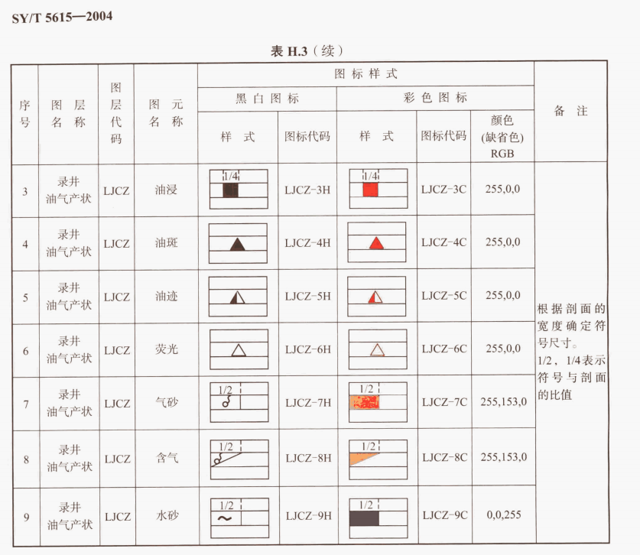

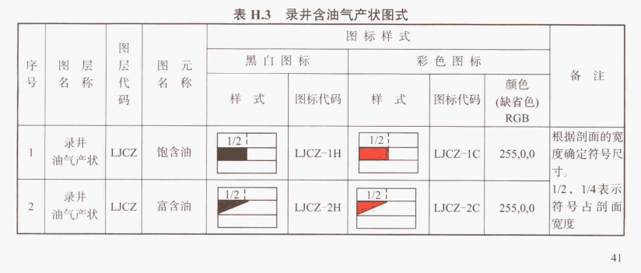

测井
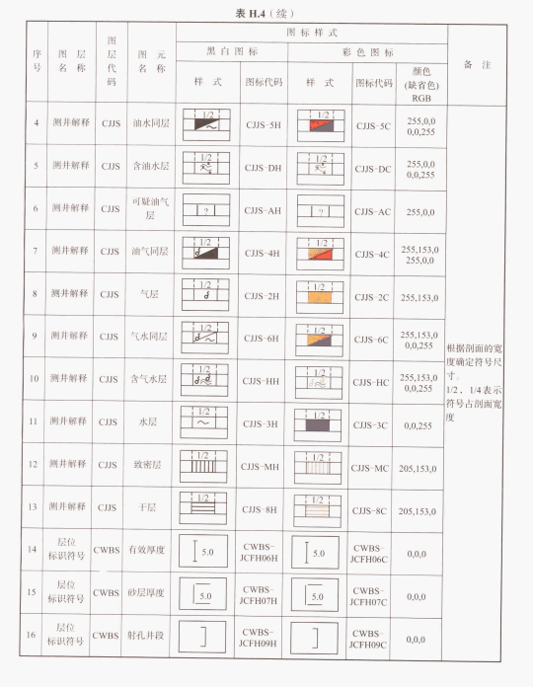
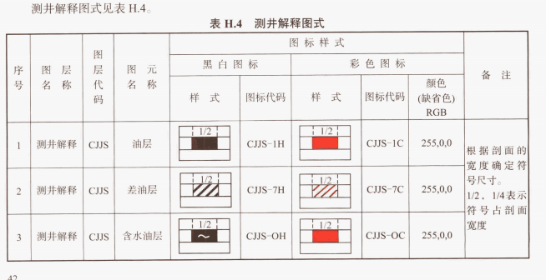
 | 未解释 | 0
oil | 油层 | 1
water | 差油层 | 2
gas | 含水油层 | 3
 | 油水同层 | 4
 | 含油水层 | 5
 | 可疑油气层 | 6
 | 油气同层 | 7
 | 气层 | 8
 | 气水同层 | 9
 | 含气水层 | 10
 | 水层 | 11
 | 致密层 | 12
 | 干层 | 13
 | 煤层 | 14

